Hoja1
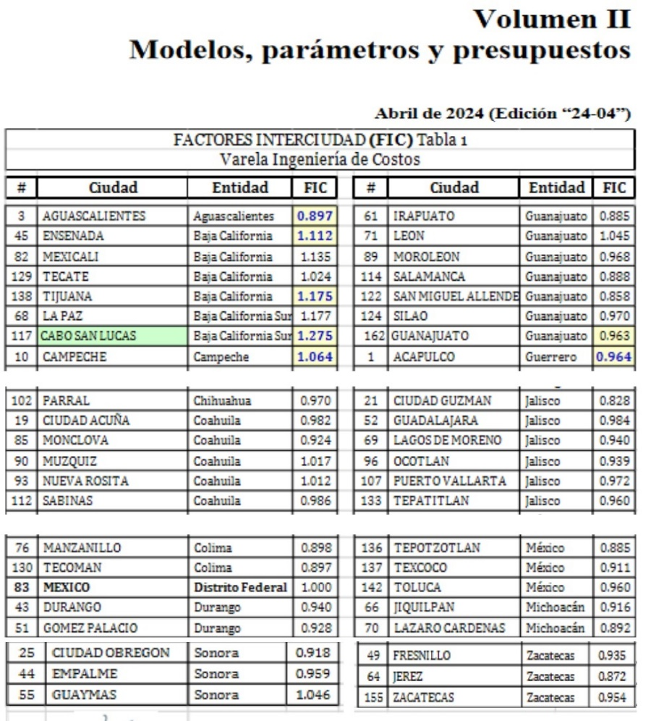
FACTOR INTERCIUDAD
PARTE 1
 | $/M2 CDMX (VARELA) | AREA | COSTO CDMX | FIC AGS | $/M2 AGS
CASA INTERES SOCIAL 53 M2 | $10,419.66 | 53.00M2 | $552,241.98 | 0.897 | $9,346.44

 | $/M2 GUAD | AREA | COSTO GUAD | FIC GDL | FAC AGS/GDL | $/M2 AGS
CASA INTERES SOCIAL 53 M2 | $11,580.67 | 53.00M2 | $613,775.51 | 0.984 | 0.912 | $10,556.77

CASA PUBLICADA EN INMUEBLES 24 | VALOR DE MERCADO | FNEG | V. COM. MERCADO
CASA 42.00 M2 EN AGUASCALIENTES | $765,000.00 | 0.95 | $726,750.00 | ENFOQUE DE MERCADO

ENFOQUE FISICO | $/M2 CDMX (VARELA) | AREA | COSTO CDMX | FIC AGS | $/M2 AGS | COSTO AGS
CASA | $10,419.66 | 42.00M2 | $437,625.72 | 0.897 | $9,346.44 | $392,550.27
TERRENO |  | 90.00M2 |  |  | $3,500.00 | $315,000.00
 |  |  |  |  | VNR | $707,550.27 | ENFOQUE FISICO

PARTE 2 | $ PUERTO VALLARTA | FIC PTO VALLARTA | FIC CABO SAN LUCAS | FICCSL / FICPV | $ LOS CABOS
HOTEL EN PUERTO VALLARTA | $400,000,000.00 | 0.972 | 1.275 | 1.312 | $524,691,358.02

